说明
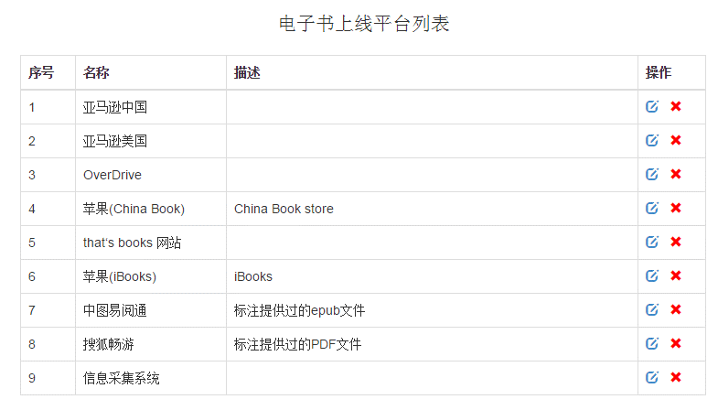
1. wenzhong、bookOnline不能删除，不能改名，可以添加数据行，是专门用于公式筛选文种和在线状态的； 2. 数据表名命名规则： 平台名_平台ID（英文状态下下划线），如：畅游_8，平台ID是对应采集系统中的序号（见右附图）； 3. 数据表中的数据格式： 实际数据从第2行开始； A列存放IDBN_文种；D列存放ISBN；G列存放在线状态。

